关系图
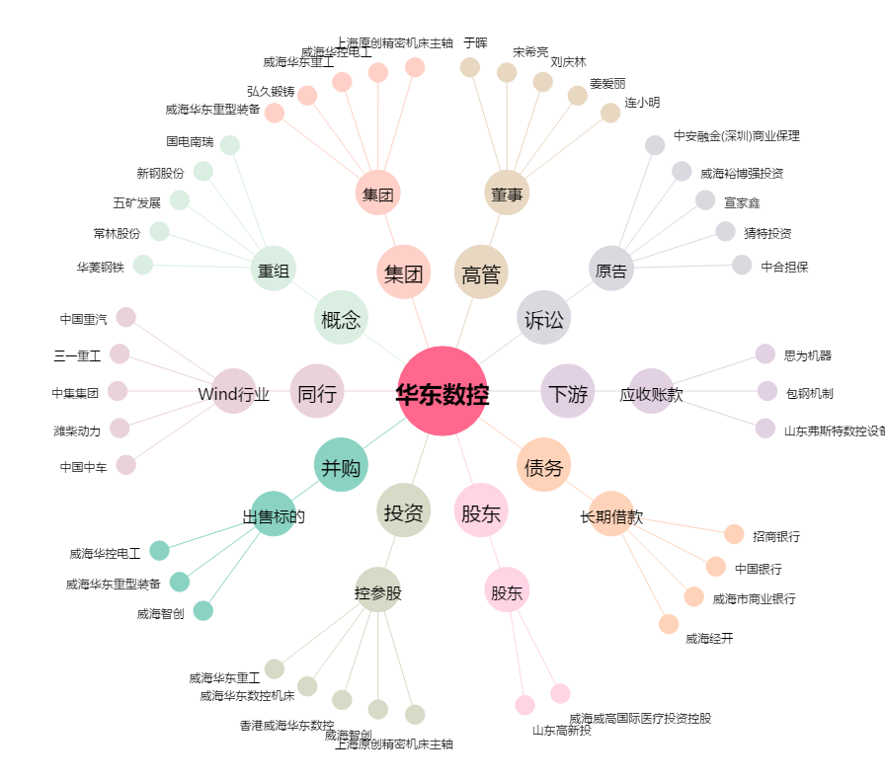
华东数控[002248.SZ] - 关系概览图

